Info
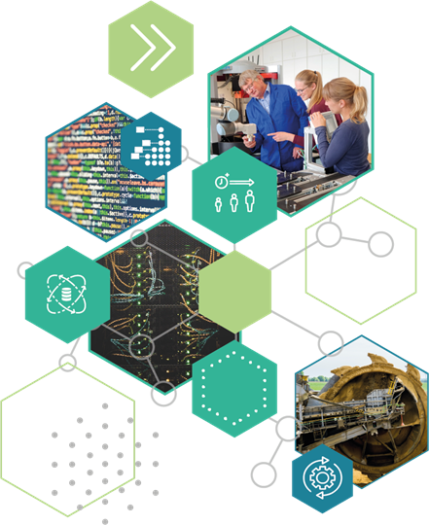
Soteka Soziotechnisches Lastenheft Digitalisierte Personalentwicklung

Das soziotechnische Lastenheft ist ein Werkzeug im digitalen Transformationsprozess mit Fokus auf Digitalisierte Personalentwicklung. Es hilft kleinen und mittelständischen Unternehmen als Vorlage bei der Einführung von Assistenzsystemen im Bereich der Personalentwicklung, beispielsweise eines adaptiven Lernmanagementsystems.

Mit dem Download der Liste können Sie Ihr eigenes Digitalisierungsprojekt im Bereich der Personalentwicklung umsetzen und dokumentieren. Unsere Fragen helfen Ihnen, eine arbeitsplatznahe und akzeptierte Lösung zielgerichtet in Ihr Lernmanagement zu integrieren.

Das Lastenheft wurde auf Basis von Empfehlungen der Arbeitswissenschaft sowie Befragungen in Lausitzer Unternehmen erstellt. Ausführliche Hintergrundinformationen zu Lernsystemen finden Sie hier:
https://pal.webspace.tu-dresden.de/project/praxisprojekt-5/

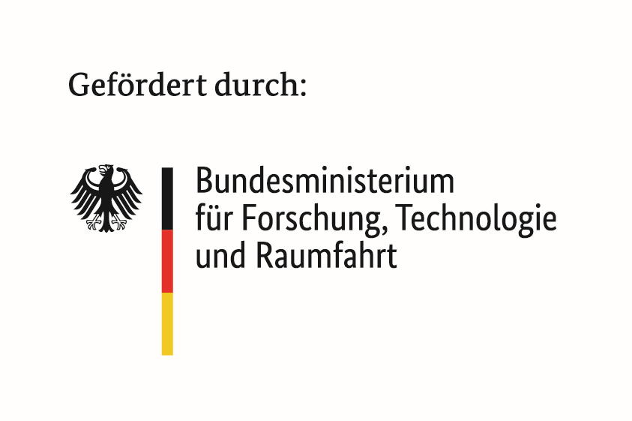

Dieses Forschungs- und Entwicklungsprojekt wird durch das Bundesministerium für Forschung, Technologie und Raumfahrt (BMFTR), Förderrichtlinie „Zukunft der Arbeit: Regionale Kompetenzzentren der Arbeitsforschung. Erste Wettbewerbsrunde: Gestaltung neuer Arbeitsformen durch Künstliche Intelligenz“ im Programm „Innovationen für die Produktion, Dienstleistung und Arbeit von morgen“ (Förderkennzeichen: 02L19C306) gefördert und vom Projektträger Karlsruhe (PTKA) betreut. Die Verantwortung für den Inhalt dieser Publikation liegt bei den Autor:innen.

Wie es funktioniert
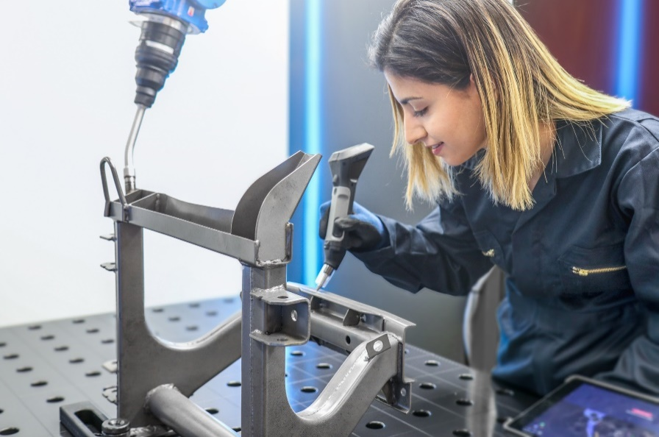
Wie funktioniert Soteka?
In Ihrem persönlichen Soteka-Lastenheft können Sie Ihr Digitalisierungsprojekt im Bereich der Personalentwicklung entwerfen, in Zusammenarbeit mit Dienstleistern entwickeln sowie die Nachnutzung und Erfahrungswerte dokumentieren.
Soteka ist in einzelne Abschnitte aufgeteilt. Beginnend beim Start und der Ableitung eines konkreten Zieles werden Sie bis hin zur nachhaltigen Pflege durch die Umsetzung geführt. Digitale Lernlösung meint dabei digitale Helferlein bis hin zu adaptiven Assistenzsystemen. Setzen Sie Soteka wiederholt ein, um das Betriebswissen auch für zukünftige Einführungsprozesse zu nutzen.

 | Sie können einzelne Kapitel auch als Selbstcheck & Dokumentationstool nutzen. Innerhalb der Kapitel finden Sie Fragen und Hinweise, die Ihnen beim Ausfüllen helfen. So legen Sie Schritt für Schritt die Rahmenbedingungen fest, wie die Assistenzlösung Ihre Fachkräfte zukunftsfähig unterstützt.

Idealerweise wird diese Prüf- und Dokumentationshilfe von verschiedenen Personen bzw. Funktionen im Unternehmen gemeinsam als Werkzeug im Transformationprozess genutzt. Auch wenn manche Fragen ähnlich erscheinen, so handelt es sich entsprechend der wissenschaftlich fundierten Anforderungen um wesentlich andere Funktionen oder Merkmale von digitalen Lernlösungen. Beispiel: Vorschläge für Entwicklungspfade der Mitarbeitenden mit Hilfe von adaptiven Lernsystemen können automatisiert abgebildet werden. Dass vorher die Entwicklungswünsche der Mitarbeitenden im Rahmen von Zielvereinbarungs- bzw. Mitarbeitendengespräche sichtbar und messbar gemacht werden, ist auch ohne eine adaptive Automatisierungslösung für eine integrative Personalentwicklung wichtig.

1 Start
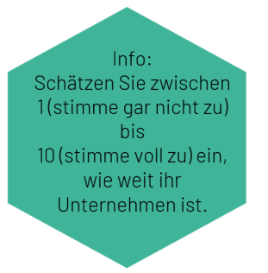
 | Der Start
Sammeln Sie hier Argumente, um verschiedene Personengruppen für die neue Assistenzlösung zu begeistern. Bereiten Sie sich zugleich auf Gegenwind und verhaltene Begeisterung vor.

1 Konzept zu unserer Assistenzlösung

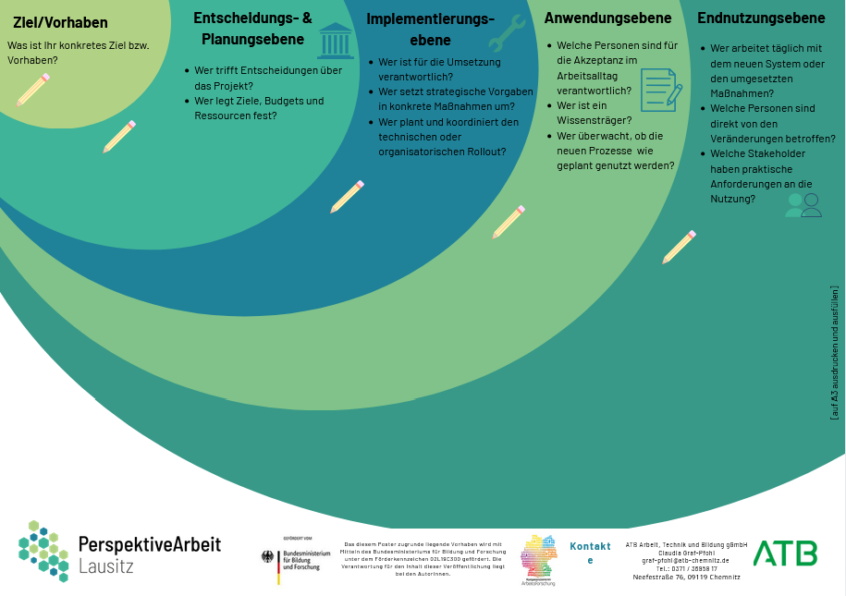
Ziele & Leitlinien - Verbesserungen durch Assistenzlösung für den Arbeitsplatz - Teilziele - Alternativlosigkeit der Assistenzlösung Beispiel: Das Lernmanagementsystem soll innerbetrieblich eingesetzt werden und Produktschulungen, Trainings sowie Zugriff auf Prozessdokumente auf mobilen Endgeräten ermöglichen. Wir lösen damit die Herausforderung, dass verschiedene Notizen und Schichtübergabeprotokolle zur Fehlerbehebung dokumentiert und vorhandene Schulungsunterlagen für verschiedene Lerntypen schnell und einfach nutzbar sind. | Oberziel: Verbesserung der betrieblichen Lern- und Qualifizierungsprozesse durch den digitalen Zugang zu relevanten Schulungs-, Prozess- und Wissensdokumenten. Teilziele: - Bereitstellung von Produktschulungen, Prozessinformationen und Arbeitsschutzinhalten an zentraler Stelle. - Förderung von lernförderlichen Arbeitsumgebungen, z. B. durch mobile Abrufbarkeit von Lerninhalten direkt am Arbeitsplatz. - Berücksichtigung unterschiedlicher Lerntypen durch vielfältige Medienformate (Video, Text, Quiz etc.). - Unterstützung der Fehlerdokumentation und Fehlerbehebung durch Einbindung bestehender Schicht- und Übergabeinformationen. | 10 |  | 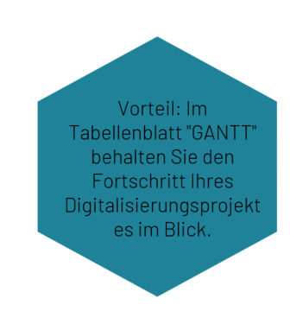
Ausgangssituation - Ausgangssituation Abteilung/Abeitsplatz - bisheriger Arbeitsprozess ohne Assistenzsystem - Schmerzpunkte - Besonderheiten, vorhandene Ressourcen - vorhandene Bildungspläne - Anforderungen an die Zertifizierung | In der Produktion und im technischen Service-Team erfolgt die Einarbeitung neuer Mitarbeitender sowie die Durchführung von Produktschulungen bislang überwiegend informell oder anhand von ausgedruckten Unterlagen. Prozessbeschreibungen, Sicherheitshinweise und technische Informationen sind dezentral abgelegt – z. B. in Schichtbüchern, Ordnern oder Notizen einzelner Mitarbeitender. Bisheriger Arbeitsprozess ohne Assistenzsystem: Die Wissensweitergabe findet hauptsächlich durch persönliche Einweisung statt. Schulungsunterlagen werden per E-Mail verteilt oder als Ausdruck zur Verfügung gestellt. Dokumentationen und Übergabeprotokolle werden händisch geführt und sind schwer durchsuchbar. Lernstände oder Qualifikationsnachweise werden nicht systematisch erfasst. | 10
Zielgruppen - betroffene Fach- und Führungskräfte - einzubeziehende Abteilungen - Einbeziehung Betriebsratsmitglieder --> ggf. Personas erstellen | Mitarbeitende in der Produktion und Instandhaltung (z. B. Maschinenführer:innen, Anlagenbediener:innen) Führungskräfte mit Verantwortung für Qualifikation und Sicherheit (z. B. Teamleitungen, Meister:innen) Ausbildungsbeauftragte und Mentor:innen Personalabteilung / Personalentwicklung Arbeitsschutz / EHS Geschäftsführung (strategische Zielsetzung, Ressourcen) IT / Digitalisierungsverantwortliche (Schnittstellen, Datenschutz, Infrastruktur) Betriebsrat | 10 | 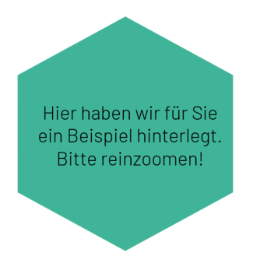 |  |  | Wichtige Akteur:innen für den Umsetzungsprozess finden
Ziele aus Sicht der Betroffenengruppen - Vorerfahrung Nutzer und Nutzerinnen - Rückmeldung/Einwände Zielgruppe - Vorteile aus Sicht der Zielgruppe - Motivatoren und Hilfsfaktoren | Führungskräfte: sehen im LMS vor allem eine Chance, Einarbeitung und Qualifizierung effizienter und nachvollziehbarer zu gestalten. Wichtig sind eine einfache Nutzung, klare Einbindung in den Arbeitsalltag sowie transparente Kommunikation des Nutzens, um Motivation zu fördern und Vorbehalte abzubauen. | 10
 | Mitarbeitende: wünschen sich vom LMS vor allem leicht zugängliche, verständliche Lerninhalte, die sie im Arbeitsalltag unterstützen. Entscheidend für die Akzeptanz sind klare Vorteile, ausreichend Schulungszeit und eine Einführung, die auf unterschiedliche Vorerfahrungen Rücksicht nimmt.
 | Auszubildende: erwarten vom LMS eine moderne, abwechslungsreiche Lernumgebung mit klaren Strukturen und praxisnahen Inhalten. Wichtig sind eine intuitive Bedienung, Feedbackmöglichkeiten und die Verknüpfung mit realen Arbeitsaufgaben zur Unterstützung ihres Lernprozesses. |  |  |  | A3-Vorlage zum Downlaod https://atb-website.vercel.app/api/files/file/Vorlage_Stakeholdermap_A3_zum-ausfuellen.pdf
 | Betriebsratsmitglieder: achten bei der Einführung des LMS besonders auf Transparenz, Datenschutz und die freiwillige Nutzung ohne Leistungsdruck. Wichtig sind klare Regelungen zur Mitbestimmung, geregelte Lernzeiten und die Gewährleistung fairer Zugänge für alle Beschäftigten. |  |  |  | Faktenblatt Stakeholdermap https://atb-website.vercel.app/api/files/file/2025-05-13_Stakeholdermap_Factsheet.pdf
 | Datenschutzbeauftragte: Datenschutzbeauftragte achten bei der Einführung eines LMS besonders auf die Einhaltung der DSGVO, insbesondere bei der Verarbeitung personenbezogener Daten, Lernverläufe und Leistungsnachweise. Entscheidend sind Transparenz über die Datenverarbeitung, klare Rollen- und Rechtevergaben sowie datensparsame Voreinstellungen und eine dokumentierte Zweckbindung.

GANTT
 | Arbeitsschritte entlang eines GANTT-Diagramms
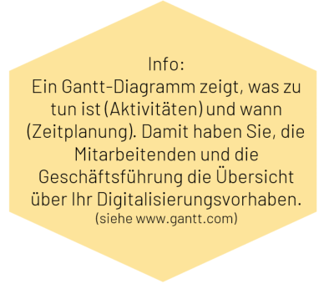

 |  | Fortschritt
 | 1 | 100
 | 1 | 0
 | 1
 | 1
 | 1
 | 1
 | 1
 | 1
 | 1
 | 1
 | 1
 | 1
 | 1
 | 1
 | 1
 | 1
 | 1
 | 1
 | 1
 | 1
100
 |  | Jahr 1 |  |  |  |  |  |  |  |  |  |  |  | Jahr 2 |  |  |  |  |  |  |  |  |  |  |  | Fortschrittsanzeige
Phase | Inhalt | 1 | 2 | 3 | 4 | 5 | 6 | 7 | 8 | 9 | 10 | 11 | 12 | 1 | 2 | 3 | 4 | 5 | 6 | 7 | 8 | 9 | 10 | 11 | 12
Start | Konzept zu unserer Assistenzlösung (Festlegung von Zielen und Beteiligten) |  |  |  |  |  |  |  |  |  |  |  |  |  |  |  |  |  |  |  |  |  |  |  |  |  |  |  | 100 | 0
 |  | Fortschritt
 | 1 | 87.5
 | 1 | 12.5
 | 1
 | 1
 | 1
 | 1
 | 1
 | 1
 | 1
 | 1
 | 1
 | 1
 | 1
 | 1
 | 1
 | 1
 | 1
 | 1
 | 1
 | 1
 |  | Fortschritt
 | 1 | 35.555555556
 | 1 | 64.444444444
 | 1
 | 1
 | 1
 | 1
 | 1
 | 1
 | 1
 | 1
 | 1
 | 1
 | 1
 | 1
 | 1
 | 1
 | 1
 | 1
 | 1
 | 1
Monitoring Einführung | Erfolgskritierien, Planung, Zuständige |  |  |  |  |  |  |  |  |  |  |  |  |  |  |  |  |  |  |  |  |  |  |  |  |  |  |  | 87.5 | 12.5
betriebliche Integration | Betriebliches Lernmanagement |  |  |  |  |  |  |  |  |  |  |  |  |  |  |  |  |  |  |  |  |  |  |  |  | 52 |  |  |  |  | 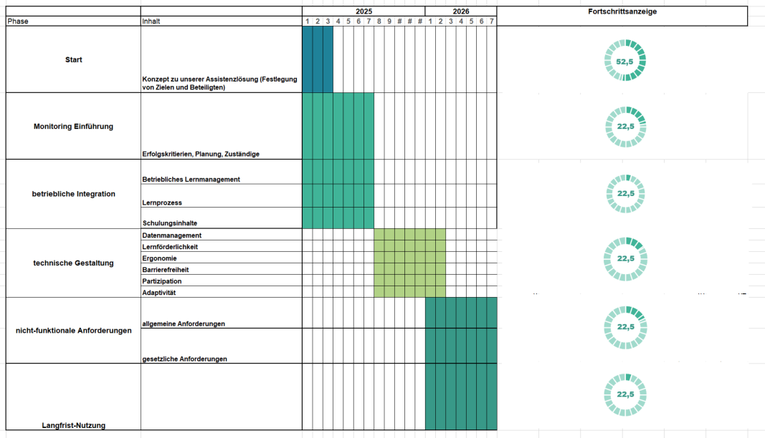 Beispiel eines GANTT-Diagramms
 | Lernprozess |  |  |  |  |  |  |  |  |  |  |  |  |  |  |  |  |  |  |  |  |  |  |  |  | 23
 |  | Fortschritt
 | 1 | 30.8
 | 1 | 69.2
 | 1
 | 1
 | 1
 | 1
 | 1
 | 1
 | 1
 | 1
 | 1
 | 1
 | 1
 | 1
 | 1
 | 1
 | 1
 | 1
 | 1
 | 1
 | Schulungsinhalte |  |  |  |  |  |  |  |  |  |  |  |  |  |  |  |  |  |  |  |  |  |  |  |  | 21 | #NAME? |  | 35.555555556 | 64.444444444
technische Gestaltung | Datenmanagement |  |  |  |  |  |  |  |  |  |  |  |  |  |  |  |  |  |  |  |  |  |  |  |  | 38
 | Lernförderlichkeit |  |  |  |  |  |  |  |  |  |  |  |  |  |  |  |  |  |  |  |  |  |  |  |  | 24
 | Ergonomie |  |  |  |  |  |  |  |  |  |  |  |  |  |  |  |  |  |  |  |  |  |  |  |  | 33
 | Barrierefreiheit |  |  |  |  |  |  |  |  |  |  |  |  |  |  |  |  |  |  |  |  |  |  |  |  | 17
 | Partizipation |  |  |  |  |  |  |  |  |  |  |  |  |  |  |  |  |  |  |  |  |  |  |  |  | 33
 |  | Fortschritt
 | 1 | 51.111111111
 | 1 | 48.888888889
 | 1
 | 1
 | 1
 | 1
 | 1
 | 1
 | 1
 | 1
 | 1
 | 1
 | 1
 | 1
 | 1
 | 1
 | 1
 | 1
 | 1
 | 1
 | Adaptivität |  |  |  |  |  |  |  |  |  |  |  |  |  |  |  |  |  |  |  |  |  |  |  |  | 9 |  |  | 30.8 | 69.2
nicht-funktionale Anforderungen | allgemeine Anforderungen |  |  |  |  |  |  |  |  |  |  |  |  |  |  |  |  |  |  |  |  |  |  |  |  | 30
 | gesetzliche Anforderungen |  |  |  |  |  |  |  |  |  |  |  |  |  |  |  |  |  |  |  |  |  |  |  |  | 16 |  |  | 51.111111111 | 48.888888889
 |  | Fortschritt
 | 1 | 62
 | 1 | 38
 | 1
 | 1
 | 1
 | 1
 | 1
 | 1
 | 1
 | 1
 | 1
 | 1
 | 1
 | 1
 | 1
 | 1
 | 1
 | 1
 | 1
 | 1
Langfrist-Nutzung |  |  |  |  |  |  |  |  |  |  |  |  |  |  |  |  |  |  |  |  |  |  |  |  |  | 62 |  | 62 | 38

2 Monitoring Einführung
2 Monitoring im Einführungsprozess
Hier ist Platz für wichtige Indikatoren, die Ihnen beim Einschätzen des Umsetzungserfolgs helfen werden. Eine präzise Planung hilft allen Beteiligten, das Ziel nicht aus dem Blick zu verlieren und wichtige von unwichtigen Aufgaben zu trennen.

Modell zur Einführung von Assistenzsystemen
Quelle: Gröllich, Daniel; Hahmann, Martin; Ott, Gritt; Graf-Pfohl (2023). Vorgehensweise zur Implementation von datenbasierten Assistenzsystemen. In: Workshop Entwicklung hybrider Arbeitssysteme, herausgegeben durch Hochschule Mittweida, S. 35-38. Mittweida: Hochschule Mittweida.
Erfolgskriterien für den Erfolg des Projektes - konkret messbare Ziele (SMART) - Erkennen Verbesserung durch Assistenzsystem - wann und woran? Beispiele: Das Assistenzsystem verbessert den Lernerfolg unserer Fachkräfte und Azubis durch eine höhere Bestanden-Quote in Pflichtschulungen pro Jahr. Das Lernmanagementsystem spart 10% der Weiterbildungskosten pro Jahr ein/ reduziert den Zeitaufwand für Pflichtschulungen um 5% zum Vorjahr/ Personalverantwortliche sparen 10% ihrer Zeit ein bei der Nachprüfung von Lernerfolgen und Zertifikatskontrollen/ Zufriedenheit der Fachkräfte an Arbeitsplatz XY mit dem angebotenem Schulungsmaterial ist mindestens gut. | Führungskräfte - 90 % der Mitarbeitenden in ihrem Verantwortungsbereich haben innerhalb von 6 Monaten alle Pflichtschulungen erfolgreich absolviert. - Der organisatorische Aufwand für Schulungsplanung und Kontrolle wird um mindestens 20 % reduziert (z. B. durch automatische Erinnerungen, Auswertungen). - Führungskräfte bewerten die Übersichtlichkeit von Lernfortschritten im LMS nach 3 Monaten mit mindestens "gut" (interne Befragung). Fachkräfte / Mitarbeitende - Zugriffszeit auf relevante Lerninhalte sinkt auf unter 2 Minuten, unabhängig vom Arbeitsplatz (z. B. mobil oder im Büro). - Mindestens 80 % der Nutzer:innen bewerten die Lernangebote im LMS mit „hilfreich“ oder besser. - Die Quote fehlerfreier Arbeitsabläufe nach neu eingeführten Schulungen verbessert sich um mindestens 10 % (z. B. laut QS-Meldungen). Auszubildende - 100 % der Auszubildenden absolvieren innerhalb des ersten Lehrjahres definierte Basisschulungen über das LMS. - Die durchschnittliche Bestehensquote bei Zwischenprüfungen steigt um mindestens 15 % gegenüber dem Vorjahr. - Azubis bewerten das LMS als „zeitgemäß und hilfreich“ mit einem Schnitt von mindestens 2,0 in einer jährlichen Befragung. Personalabteilung / Personalentwicklung - Der administrative Aufwand für Zertifikatskontrollen sinkt um mindestens 10 % durch automatisierte Nachverfolgung. - 100 % der Pflichtunterweisungen sind im LMS dokumentiert und jederzeit revisionssicher abrufbar. - Mindestens 95 % der neuen Mitarbeitenden sind innerhalb der ersten 14 Tage LMS-aktiviert und in relevante Lernpfade eingebunden. | 10 | 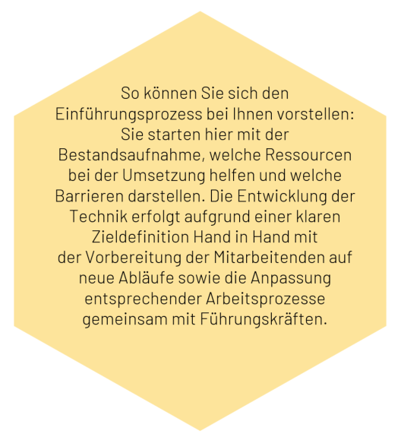
Planung - Messung der Erfolgskriterien zum Start - Messung der Erfolgskriterien in der Mitte - Messung der Erfolgskriterien am Ende des Projektes | Zum Projektstart Ziel: Ausgangsbasis für Vergleich schaffen Indikatoren: - Verfügbarkeit und Format vorhandener Schulungsunterlagen - Zufriedenheit mit bisherigen Lernprozessen (Befragung) - Einarbeitungszeiten neuer Mitarbeitender - Technische Voraussetzungen (Geräte, IT-Kompetenz) Ergebnis: Defizite bei Struktur, Aktualität und Zugriffsgeschwindigkeit identifiziert Zur Projektmitte (40–60 %) Ziel: Überprüfung erster Wirkungen und Akzeptanz Indikatoren: - Nutzungszahlen im LMS (aktive Nutzer:innen, Inhalte, Lernmodule) - Feedback aus Pilotbereich (Teamleitung, IT, PE) - Vergleichsbefragung zur Zufriedenheit - Qualität der Fehler- und Prozessdokumentation Ergebnis: Verbesserte Auffindbarkeit und Nachvollziehbarkeit, Herausforderungen bei mobiler Nutzung Am Projektende Ziel: Bewertung der Zielerreichung und Nachhaltigkeit Indikatoren: - Vergleich vorher–nachher (Einarbeitungszeit –20 %, Zufriedenheit +30 %) - Anteil aktualisierter Schulungsinhalte - Datenschutz- und IT-Prüfung - Fokusgruppen zur Lernkultur und Akzeptanz Ergebnis: steht noch aus | 8
Zuständige und einbezogene Personen - Ressourcen für die Erfolgsmessung - zuständige Personen - Einbezug externe Dienstleister? | Die Projektkoordination liegt bei der Personalentwicklung, die technische Umsetzung bei der IT. Führungskräfte und Mitarbeitende der Pilotabteilungen unterstützen die Einführung vor Ort, der Betriebsrat und die Datenschutzbeauftragte sind beratend eingebunden. Für die Erfolgsmessung werden Schulungsdaten im System erfasst, erste Feedbackschleifen sind geplant. Die Auswertung übernimmt die Projektleitung mit Unterstützung von IT und PE. Ein externer IT-Dienstleister begleitet die Systemeinrichtung; eine externe Unterstützung für Content-Erstellung wird geprüft. | 7
Vorteile aus Sicht der Betroffenengruppen - Vorteile der Assistenzlösung - Motivationsfaktoren im Prozess | Diese Vorteile nutzen wir in der Kommunikation mit den Projektbeteiligten, um die Vorteile des Einführungssystems - trotz anfänglicher Umstellungsaufwände - stets aufzuzeigen. Das LMS bietet Mitarbeitenden, Führungskräften und Auszubildenden einen schnellen, ortsunabhängigen Zugang zu Schulungen und Wissen – aktuell, verständlich und auf ihren Arbeitsbereich zugeschnitten. Führungskräfte gewinnen Überblick über Qualifizierungsstände, Auszubildende profitieren von strukturiertem Lernen, und Mitarbeitende erhalten mehr Selbststeuerung im Lernprozess. Motivationsfaktoren im Prozess sind der erkennbare Praxisnutzen, niedrigschwellige Bedienung, zeitliche Flexibilität und die Einbindung in bestehende Arbeitsabläufe. | 10

